Наконечники
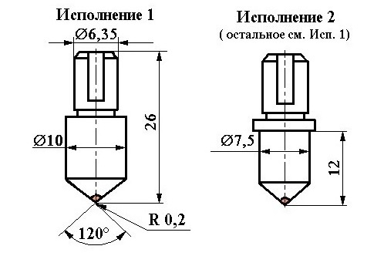
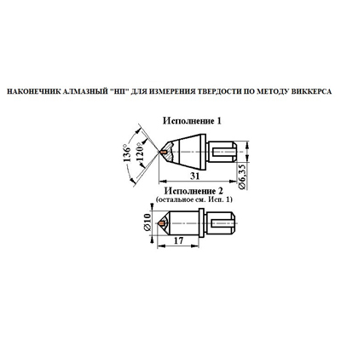

Метод Роквелла: | Метод Виккерса:
Каратность в диапазоне 0,13-0,20Ct - от 2500 без НДС | Каратность в диапазоне 0,18-0,30Ct - от 3500 без НДС
Каратность в диапазоне 0,21-0,25Ct - от 2700 без НДС
Каратность в диапазоне 0,26-0,30Ct - от 3000 без НДС
Каратность в диапазоне 0,31-0,40Ct - от 3500 без НДС
Каратность в диапазоне 0,41-0,50Ct - от 4000 без НДС
Цена при заказе от 5 шт. Розничная наценка 25%

Карандаши
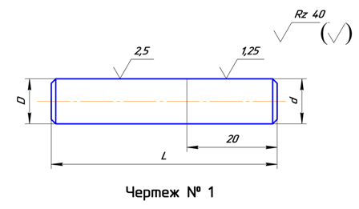
https://almaz-inform.ru/Almaznii_instrument/Karandashi_almaznie
 | Обозначение карандаша | Тип | D | L | Масса карат. | Весовая группа | Зернистость | Цена* без НДС I качество
А | 3908-0051 | 1 | 10 | 55 | 0.5 | 0,03-0,05 | 2000/1600 | 420.00
 | 3908-0052 |  |  | 45 | 0.5 | 0,05-0,10 | 2500/2000 | 430.00
 | 3908-0053 |  |  |  | 0.5 | 0,10-0,20 | 3150/2500 | 540.00
 | 3908-0054 |  |  |  | 1 | 0,20-0,50 | * | 950.00
 | 3908-0055 |  |  |  | 0,31-0,50 | 0,31-0,50 | * | 650.00
 | 3908-0056 | 4 | 6 |  | 0.5 | ­- | 100/80 | 180.00
 | 3908-0057 |  |  |  | 0.5 | ­- | 125/100 | 180.00
 | 3908-0058 |  |  |  | 0.5 | ­- | 200/160 | 180.00
 | 3908-0059 |  | 8 |  | 1 | ­- | 63/50 | 180.00
 | 3908-0060 |  |  |  | 1 | ­- | 100/80 | 180.00
 | 3908-0061 |  |  |  | 1 | ­- | 125/100 | 190.00
 | 3908-0062 |  |  |  | 1 | ­- | 200/160 | 190.00
 | 3908-0063 |  |  |  | 1 | ­- | 315/250 | 190.00
 | 3908-0064 |  |  |  | 1 | ­- | 400/315 | 200.00
 | 3908-0065 |  | 10 |  | 1 | ­- | 500/400/ | 200.00
 | 3908-0066 |  |  |  | 1 | ­- | 630/500 | 210.00
 | 3908-0067 |  |  |  | 1 | ­- | 800/630 | 210.00
 | 3908-0068 |  |  |  | 1 | ­ 1,0 + 0,8 | 1000/800 | 210.00
 | 3908-0069 |  |  |  | 2 | ­- | 1000/800 | 270.00
 | 3908-0070 | 1 |  | 70 | 0.5 | 0,05-0,10 | 2500/2000 | 520.00
 | 3908-0071 |  |  | 65 | 0.5 | 0,10-0,20 | 3150/2500 | 640.00
 | 3908-0072 |  |  |  | 1 | 0,20-0,50 | * | 1100.00
 | 3908-0073 |  |  | 60 | 0,31-0,5 | 0,31-0,50 | * | 750.00
 | 3908-0074 | 2 |  |  | 1 | 0,05-0,10 | 2500/2000 | 620.00
 | 3908-0075 |  |  |  | 1 | 0,10-0,20 | 3150/2500 | 850.00
 | 3908-0076 |  | 12 |  | 1 | 0,05-0,10 | 2500/2000 | 630.00
 | 3908-0077 |  |  |  | 1 | 0,10-0,20 | 3150/2500 | 860.00
 | 3908-0078 | 4 | 10 |  | 1 | ­- | 500-400 | 340.00
 | 3908-0079 |  |  |  | 1 | ­- | 630/500 | 340.00
 | 3908-0080 |  |  |  | 1 | ­- | 800/630 | 340.00
С | 3908-0081 | 2 |  |  | 1 | 0,017-0,025 | 2000/1600 | 480.00
 | 3908-0082 |  |  |  | 1 | 0,05-0,10 | 2500-2000 | 490.00
 | 3908-0083 |  |  |  | 1 | 0,10-0,20 | 3150/2500 | 750.00
 | 3908-0084 |  |  |  | 2 | 0,10-0,20 | 3150/2500 | 1200.00
 | 3908-0085 |  |  |  | 1 | 0,11-0,20 | 3150/2500 | 700.00
 | 3908-0086 |  |  |  | 1 | ­- | 1250-1000 | 230.00
 | 3908-0087 |  |  |  | 1 | ­- | 1600/1250 | 240.00
 | 3908-0088 |  |  |  | 1 | ­- | 2000/1600 | 250.00
 | 3908-0089 | 3 |  |  | 1.2 | 0,05-0,10 | 2500/2000 | 260.00
 | 3908-0090 |  |  |  | 1.5 | 0,10-0,20 | 3150-2500 | 850.00
 | 3908-0091 | 4 |  |  | 2 | ­- | 1000/800 | 300.00
 | 3908-0092 |  |  |  | 2.5 | ­ -1,0 + 0,8 | 1000/800 | 300.00
 | 3908-0093 |  |  |  | 2 | ­- | 1250/1000 | 300.00

* Представлены оптовые цены при закупке от 5000 рублей.

А – цилиндрические С – ступенчатые
Тип: Ц01 – с алмазами, расположенными цепочкой по оси карандаша;
С 02 – с алмазами, расположенными слоями;
С 03 – с алмазами, расположенными на сферической поверхности;
Н 04 – с неориентированным расположением алмазов.

